a,b,d) RC
$${\text{a}\text{) }\text{Dla} \text{wszystkich} \text{badanych} \text{obwod}\text{ó}\text{w} \text{wykona}\text{ć }\text{wykresy} \text{punktowe} \text{Usk}\text{(}\text{Isk}\text{). } R}_{1}C_{3}$$
$U_{sk}$[V]
$I_{sk}$[mA]
$I_{sk}$[A]
$f$[Hz]
$$b) Określanie metodą regresji liniowej$$
$współczynnika kierunkowego Z_{c}$ i u($Z_{c}$)
$$U_{sk}=Z_{c}I_{sk}$$
$$Z_{c}=\text{1127.9}Ω$$
Lp.
1 | 0.01 | 0.09 | 0.00009 | 50
2 | 1.9 | 1.64 | 0.00164 | Tabelka 1.0 Wartości zmierzonych dla obwodu RC
${u(Z}_{c})=$1.884892 $≈$1.9$Ω$
3 | 4.05 | 3.59 | 0.00359
4 | 6.24 | 5.52 | 0.00552
$$d) Dla szeregowego obwodu RC, z zależności \left(14\right)$$
$$wyznaczyć pojemność C oraz jej niepewność uc(C).$$
Obliczenia dla punktu nr 6
5 | 7.96 | 7.04 | 0.00704
6 | 10.21 | 9.02 | 0.00902
7 | 12.2 | 10.79 | 0.01079
$u_{C}\left(R\right)=$ 3$Ω$
8 | 14.17 | 12.52 | 0.01252
$$R=150Ω$$
9 | 16.1 | 14.23 | 0.01423
10 | 18.02 | 15.96 | 0.01596
11 | 19.95 | 17.67 | 0.01767
12 | 21.88 | 19.41 | 0.01941
13 | 24.22 | 21.53 | 0.02153
$C_{3}=C_{3}(f$,$Z_{c}$,R)
$\frac{∂C_{3}}{∂f}$= $\frac{1}{2πf^{2}\sqrt{{Z_{c}}^{2}−R^{2}}}$= $\frac{1}{2∗3.14∗2500\sqrt{\text{1272158} −\text{22500} }}$= $\frac{1}{\text{17550735.07} }$= 5.69777E-08$≈$ = 5.7E-08

$\frac{∂C_{3}}{∂Z_{c}}$= - $\frac{Z_{c}}{2πf{{{(Z}_{c}}^{2}−R^{2})}^{3/2}}$=- $\frac{\text{1127.9} }{\text{314} ∗\text{1396969661} }$=-2.57131E-09$≈$ -2.6E-09

$\frac{∂C_{3}}{∂R}$= $\frac{R}{2πf{{{(Z}_{c}}^{2}−R^{2})}^{3/2}}$=$\frac{150}{314∗ \text{1396969661}}$=3.41959E-10 $≈$3.4E-10

$∆_{p}f$= 1%*rdg+1 = 1%*50+1=1.5[Hz]
$u\left(f\right){=u}_{B}\left(f\right)=\sqrt{\frac{{\left(∆_{p}f\right)}^{2}}{3}}=\sqrt{\frac{{\text{1.5}}^{2}}{3}}=\sqrt{\frac{2.25}{3}}$=$\sqrt{0.75}$= 0.86602$≈$ 0.87[Hz]

$$u_{C}\left(C_{3}\right)=\sqrt{{\left(\frac{∂C_{3}}{∂f}∗u\left(f\right)\right)}^{2}+{\left(\frac{∂C_{3}}{∂Z_{c}}∗u\left(Z_{c}\right)\right)}^{2}+{\left(\frac{∂C_{3}}{∂R}∗u\left(R\right)\right)}^{2}}= \\ \sqrt{{\left(\text{5.7}\text{E}\text{−08} ∗\text{0.87}\right)}^{2}+{\left(\text{−2.60}\text{E}\text{−09} ∗\text{1}\text{.}\text{9}\right)}^{2}+{\left(\text{3.4}\text{E}\text{−10} ∗3\right)}^{2}}=$$
$$\sqrt{\text{2.45917}\text{E}\text{−15} +\text{2.44036}\text{E}\text{−17} +\text{1.0404}\text{E}\text{−18} }=$$
$\sqrt{\text{2.48461}\text{E}\text{−15} }=$4.98459E-08 $≈\text{5}\text{E}\text{−08[}\text{F}\text{]}$

$C_{3}=\frac{1}{2πf\sqrt{{Z_{c}}^{2}−R^{2}}}$ = $\frac{1}{2∗3.14∗50∗\sqrt{{\text{1127.9} }^{2}−{\text{150} }^{2}}}$=$\frac{1}{314∗\text{1117.881215} }$=$\frac{1}{\text{351014.7} }$=2.84888E-06 [F]

a,b,e) RL
a) Dla wszystkich badanych obwodów wykonać wykresy punktowe Usk(Isk).
$$R_{1}L_{3}$$
$$b) Określanie metodą regresji liniowej$$
$współczynnika kierunkowego Z_{L}$ i u($Z_{L}$)
$U_{sk}$[V]
$I_{sk}$[mA]
$I_{sk}$[A]
$f$[Hz]
$$U_{sk}=Z_{L}I_{sk}$$
$$Z_{L}=\text{151.80} \text{Ω}$$
$R_{L3}$[Ω]
Lp.
1 | 0.01 | 0.25 | 0.00025 | 50
2 | 1.971 | 13.12 | 0.01312
${u(Z}_{L})=$0.165367794 $≈$0.17Ω
3 | 3.89 | 25.6 | 0.0256 | 1.3
$u(R_{L3})$[Ω]
4 | 6.11 | 40.1 | 0.0401
$$e) Dla szeregowego obwodu RL, z zależności \left(15\right)$$
$$wyznaczyć indukcyjność L oraz jej niepewność$$
$uc(L).$ Obliczenia dla punktu nr 6
5 | 7.95 | 52.3 | 0.0523 | 0.1
6 | 9.7 | 63.7 | 0.0637 | Tabelka 1.1 Wartości zmierzonych dla obwodu RL
$$R=150Ω$$
$u_{C}\left(R\right)=$ 3$Ω$
7 | 12.08 | 79.3 | 0.0793
8 | 14.23 | 93.5 | 0.0935
$L_{3}=L_{3}(Z_{L}$,$R,R_{L}$,f)
9 | 16 | 105.1 | 0.1051
$u\left(f\right)$= 0.87[Hz]
10 | 17.92 | 117.9 | 0.1179
11 | 20.24 | 133.3 | 0.1333
12 | 22.28 | 146.9 | 0.1469
13 | 24.11 | 159.1 | 0.1591
$\frac{∂L_{3}}{∂Z_{L}}$= $\frac{Z_{L}}{2πf\sqrt{{Z_{L}}^{2}−{(R+R_{L})}^{2}}}$ = $\frac{\text{151.8} }{314∗\sqrt{\text{23043.24} −\text{22891.69} }}$ = $\frac{\text{151.8} }{314∗\text{12.31056} }$ = 0.03927

$\frac{∂L_{3}}{∂f}$= $\frac{\sqrt{{Z_{L}}^{2}−{(R+R_{L})}^{2}}}{2πf^{2}}$ = $\frac{\text{12.31056}}{\text{15700} }$= 0.000784 = 7.9E-04

$\frac{∂L_{3}}{∂R}$= $\frac{∂L}{∂R_{L}}$= - $\frac{(R+R_{L})}{2πf\sqrt{{Z_{L}}^{2}−{(R+R_{L})}^{2}}}=$- $\frac{\text{151.3} }{314\text{∗12.31056}}$= - $\frac{\text{151.3} }{\text{3865.517} }$= - 0.039141

$$u_{C}\left(L_{3}\right)=\sqrt{{\left(\frac{∂L}{∂Z_{L}}∗u\left(Z_{L}\right)\right)}^{2}+{\left(\frac{∂L}{∂R}∗u\left(R\right)\right)}^{2}+{\left(\frac{∂L}{∂R_{L}}∗u\left(R_{L}\right)\right)}^{2}+{\left(\frac{∂L}{∂f}∗u\left(f\right)\right)}^{2}}=$$
$$\sqrt{{\left(\text{0.03927} ∗0.17\right)}^{2}+{\left(\text{−0.03914} ∗3\right)}^{2}+{\left(\text{−0.03914} ∗0.1\right)}^{2}+{\left(\text{7.90}\text{E}\text{−04} ∗0.87\right)}^{2}}=$$
$\sqrt{\text{4.45676}\text{E}\text{−05} +\text{0.013788161} +\text{1.53202}\text{E}\text{−05} +\text{4.72}\text{E}\text{−07} }=\sqrt{\text{1.38}\text{E}\text{−02} }=$0.11767974 $≈0.12[H]$

$L_{3}=\frac{\sqrt{{Z_{L}}^{2}−{(R+R_{L})}^{2}}}{2πf}$ $=\frac{\text{12.31056} }{314}$ = 0.03921$≈0.04[H]$

a,b,f) RLC
a) Dla wszystkich badanych obwodów wykonać wykresy punktowe Usk(Isk).
$$R_{1}L_{3}C_{3}$$
$$b) Określanie metodą regresji liniowej$$
$współczynnika kierunkowego Z_{1}$ i u($Z_{1}$)
$U_{sk}$[V]
$I_{sk}$[mA]
$I_{sk}$[A]
$f$[Hz]
$u(f)$[Hz]
$$U_{sk}=Z_{1}I_{sk}$$
Lp.
1 | 0.09 | 0.03 | 0.00003 | 50
2 | 1.995 | 1.76 | 0.00176
$$Z_{1}=\text{1122.632}≈\text{1122.7 }Ω$$
3 | 4.18 | 3.71 | 0.00371 | 0.87
$R_{L3}$[Ω]
${u(Z}_{1})=$1.199219$≈$ 1.2$Ω$
4 | 6.22 | 5.53 | 0.00553
$$f) Dla szeregowego obwodu RLC, z zależności \left(16\right)$$
$$wyznaczyć zawadę Z_{2} oraz jej niepewność$$
$uc(Z_{2}).$ Porównać wielkości $Z_{1}$ ${i Z}_{2}$. Skomentować
prawdziwość prawa Ohma dla prądu przemiennego.
5 | 7.78 | 6.9 | 0.0069 | 1.3
$u(R_{L3})$[Ω]
6 | 9.91 | 8.79 | 0.00879
7 | 12.22 | 10.84 | 0.01084 | 0.1
$$L_{3}=0.04[H]$$
8 | 14.31 | 12.69 | 0.01269 | Tabelka 1.2 Wartości zmierzonych dla obwodu RLC
$C_{3}$=2.84888E-06 [F]
9 | 16.05 | 14.24 | 0.01424
$$u_{C}\left(C_{3}\right)=\text{5}\text{E}\text{−08} \text{[}\text{F}\text{]}$$
$$u_{C}\left(L_{3}\right)=0.12[H]$$
10 | 18.18 | 16.13 | 0.01613
$$R=150Ω$$
11 | 19.77 | 17.55 | 0.01755
$u_{C}\left(R\right)=$ 3$Ω$
12 | 22.2 | 19.76 | 0.01976
13 | 24.14 | 21.52 | 0.02152
$\frac{∂Z_{2}}{∂R}=\frac{∂Z_{2}}{∂R_{L}}=\frac{R+R_{L}}{\sqrt{{(R+R_{L})}^{2}+{(2πfL−\frac{1}{2πfC})}^{2}}}$= $\frac{\text{151.3} }{\sqrt{\text{22891.69} +{(\text{12.56} −\frac{1}{\text{8.95}\text{E}\text{−04} })}^{2}}}$= $\frac{\text{151.3} }{\sqrt{\text{22891.69} +\text{1.22}\text{E}\text{+06} }}$= $\frac{\text{151.3} }{\sqrt{\text{22891.69} +\text{1.22}\text{E}\text{+06 }}}$= $\frac{\text{151.3} }{\text{1115.63} }$=0.13561847

$$\frac{∂Z_{2}}{∂f}=\frac{(2πL+\frac{1}{2πf^{2}C})(2πfL−\frac{1}{2πfC})}{\sqrt{{(R+R_{L})}^{2}+{(2πfL−\frac{1}{2πfC})}^{2}}}=\frac{(\text{0.2512}+\frac{1}{\text{4.47}\text{E}\text{−02} })(\text{12.56}−\frac{1}{\text{8.95}\text{E}\text{−04}})}{\sqrt{\text{22891.69}+{(\text{12.56}−\frac{1}{\text{8.95}\text{E}\text{−04}})}^{2}}}=\frac{(\text{2.26}\text{E}\text{+01})(\text{12.56}−\text{1.12}\text{E}\text{+03} )}{\sqrt{\text{22891.69}+{(\text{12.56}−\text{1.12}\text{E}\text{+03})}^{2}}}=\frac{\left(\text{2.26}\text{E}\text{+01}\right)∗(\text{−1.11}\text{E}\text{+03}\text{)} }{\sqrt{\text{22891.69}+\text{1221738.05} }}=\frac{−\text{2.53}\text{E}\text{+04} }{\text{1115.62975} }=\text{22.654507}$$

$\frac{∂Z_{2}}{∂L}=\frac{2πf(2πfL−\frac{1}{2πfC})}{\sqrt{{(R+R_{L})}^{2}+{(2πfL−\frac{1}{2πfC})}^{2}}}=\frac{314∗(\text{−1.11}\text{E}\text{+03}\text{)} }{\text{1115.63}}=\frac{−\text{3.51}\text{E}\text{+05} }{\text{1115.63}}$= - 314.634

$\frac{∂Z_{2}}{∂C}=\frac{2πfL−\frac{1}{2πfC}}{2πfC^{2}\sqrt{{(R+R_{L})}^{2}+{(2πfL−\frac{1}{2πfC})}^{2}}}=\frac{\text{−1.11}\text{E}\text{+03}}{\text{2.55}\text{E}\text{−09} ∗\text{1115.63}}=\frac{\text{−1.11}\text{E}\text{+03}}{\text{2.84}\text{E}\text{−06} }$=-3.93E+08

$Z_{2}=Z_{2}$(R,$R_{L}$,f,L,$C_{3}$)
$Z_{2}=\sqrt{{(R+R_{L})}^{2}+{(2πfL−\frac{1}{2πfC})}^{2}}= \text{1115.63}≈$1120$Ω$

$$u_{C}\left(Z_{2}\right)=\sqrt{{\left(\frac{∂Z_{2}}{∂R}∗u\left(R\right)\right)}^{2}+{\left(\frac{∂Z_{2}}{∂R_{L}}∗u\left(R_{L}\right)\right)}^{2}+{\left(\frac{∂Z_{2}}{∂f}∗u\left(f\right)\right)}^{2}+{\left(\frac{∂Z_{2}}{∂L}∗u\left(L\right)\right)}^{2}+{\left(\frac{∂Z_{2}}{∂C_{3}}∗u\left(C_{3}\right)\right)}^{2}}$$
$$=\sqrt{{\left(\text{0.13561847}∗3\right)}^{2}+{\left(\text{0.13561847}∗0.1\right)}^{2}+{\left(\text{22.654507}∗0.87\right)}^{2}+{\left(\text{- }\text{314.634}∗0.12\right)}^{2}+{\left(\text{-}\text{3.93}\text{E}\text{+08 }∗\text{5}\text{E}\text{−08} \right)}^{2}}$$
$$=\sqrt{{\left(\text{0.406855} \right)}^{2}+{\left(\text{0.013562} \right)}^{2}+{\left(\text{19.70942} \right)}^{2}+{\left(\text{-37.7561} \right)}^{2}+{\left(\text{-19.65} \right)}^{2}}$$
$$=\sqrt{\text{0.165531} +\text{1.84}\text{E}\text{-04} +\text{388.4613} +\text{1425.522} +\text{386.1225}}=\sqrt{\text{2200.271}}=\text{46.90705} ≈47 Ω$$

$Z_{1} i Z_{2}$ = $\text{1122.7}$ i 1120.
$Z_{1}> Z_{2}. Wartości są zbliżone$ mieszczą się w granicy niepewności złożonej $Z_{2}$.

Opierając się na regule wnioskowania :$"Jeżeli prawo Ohma dla prądu przemiennego jest słuszne$
$to Z1 i Z2 z dokładnością do niepewności ich wyznaczenia powinny być sobie równe$"
stwierdzam, że prawo Ohma dla prądu przemiennego jest słuszne.

wykresyPicture
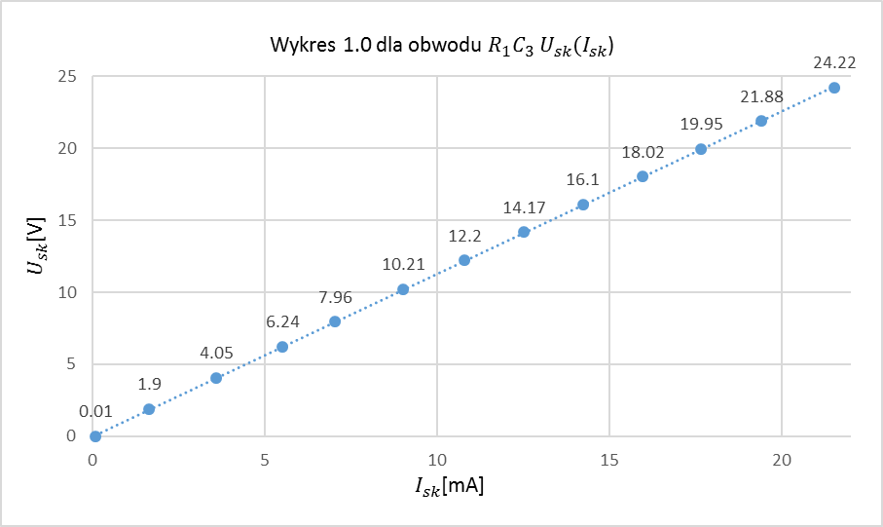

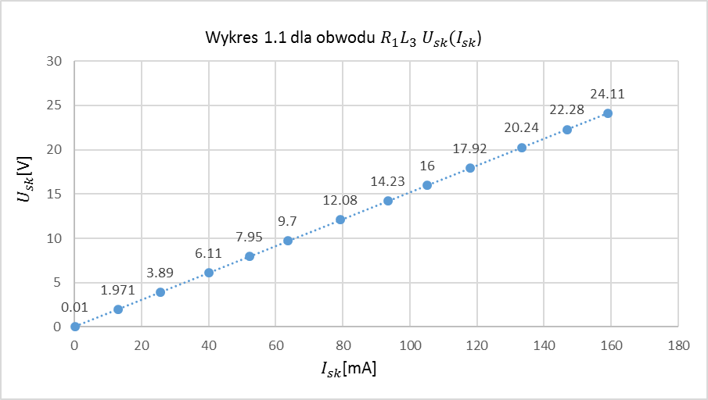

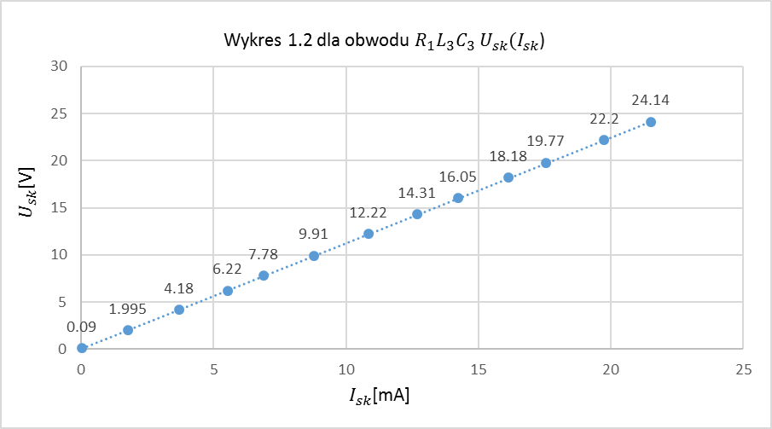

wykresyDiagram
0.09 | 0.01
1.64 | 1.9
3.59 | 4.05
5.52 | 6.24
7.04 | 7.96
9.02 | 10.21
10.79 | 12.2
12.52 | 14.17
14.23 | 16.1
15.96 | 18.02
17.67 | 19.95
19.41 | 21.88
21.53 | 24.22
wy

0.25 | 0.01
13.12 | 1.971
25.6 | 3.89
40.1 | 6.11
52.3 | 7.95
63.7 | 9.7
79.3 | 12.08
93.5 | 14.23
105.1 | 16
117.9 | 17.92
133.3 | 20.24
146.9 | 22.28
159.1 | 24.11

0.03 | 0.09
1.76 | 1.995
3.71 | 4.18
5.53 | 6.22
6.9 | 7.78
8.79 | 9.91
10.84 | 12.22
12.69 | 14.31
14.24 | 16.05
16.13 | 18.18
17.55 | 19.77
19.76 | 22.2
21.52 | 24.14

